关系图
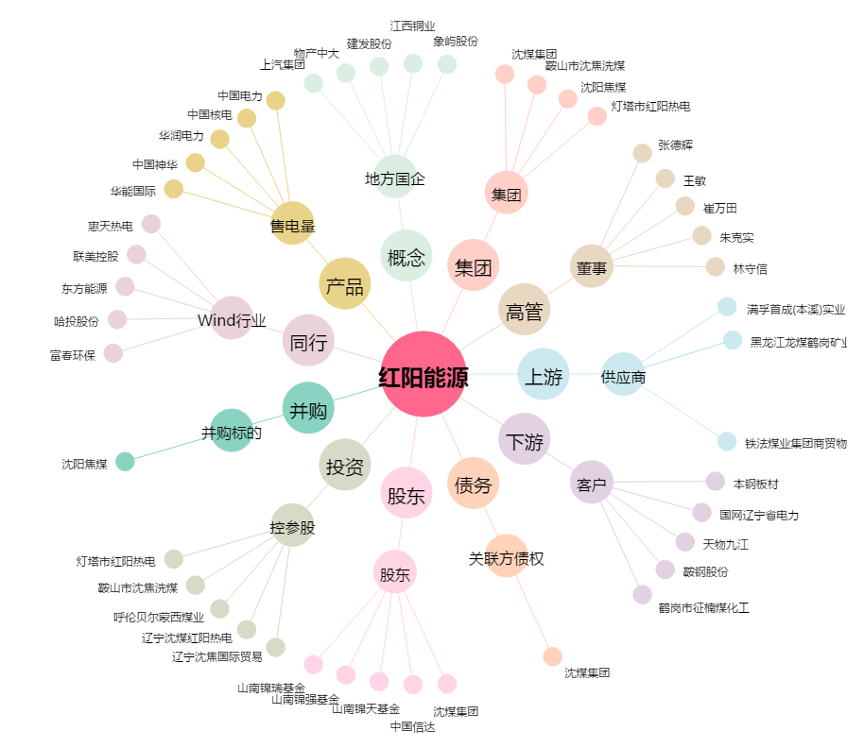
红阳能源[600758.SH] - 关系概览图

